상품제안서
팬톤 슬림 파스텔 파우치 필통 | 상품코드: F04424

 |  |  |  |  |  |  | 02-412-0044 | www.easy1.co.kr
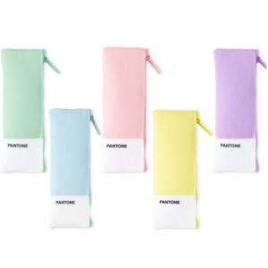

【상세/제작정보】 | 두개의 포켓으로 양쪽으로 나누어 수납

【인쇄/포장옵션】 | 실크 / OPP(비닐)

【공급단가】 | 수량 | 100~ | 200~ | 1,000~ | 2,000~ | 4,000~
*VAT별도 | 단가 | 4,450원 | 4,200원 | 4,060원 | 3,910원 | 3,770원

【상품 URL】 | https://dev.easy1.co.kr:443/src/goods_detail.php?gdno=4424

